results
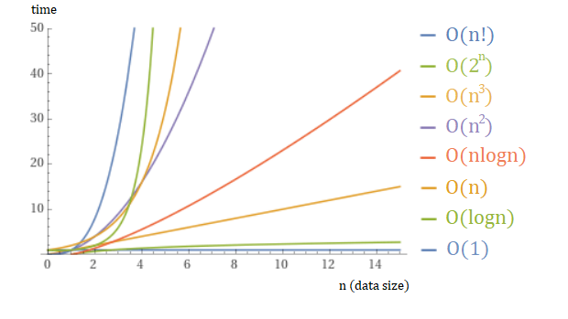
n | merge_us | bubble_us | quick_us
1000 | 387 | 1619 | 78
2000 | 770 | 6191 | 167
5000 | 1944 | 38712 | 461
10000 | 3912 | 159016 | 998
20000 | 9489 | 767876 | 2411

 |  |  | Средний | O(n log n) | Средний | O(n^2) | Средний | O(n log n)

